B étudiant
Année | 2009 | 2010 | 2011 | 2012 | 2013
Rang xi | 1 | 2 | 3 | 4 | 5
Prix yi | 5.35 | 5.65 | 5.98 | 6.38 | 6.7
Vente vi

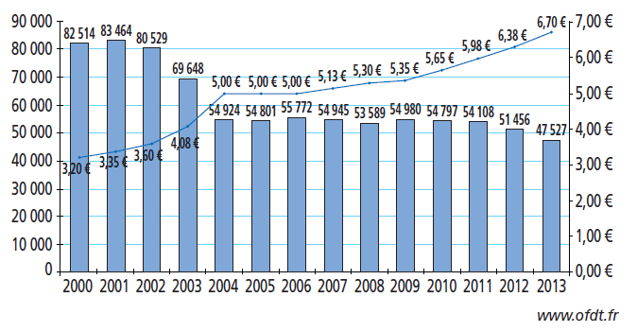

Attention: dans l'édition 01 de l'ouvrage, page 78, il manquait les valeurs du graphique pour l'année 2013.

B corrigé
Année | 2009 | 2010 | 2011 | 2012 | 2013 | 2014 | 2015
Rang xi | 1 | 2 | 3 | 4 | 5 | 6 | 7
Prix yi | 5.35 | 5.65 | 5.98 | 6.38 | 6.7
Vente vi | 54980 | 54797 | 54108 | 51458 | 47527

C corrigé
Année | Rang xi | Prix yi | zi = ln(yi)
2006 | 1 | 5 | 1.6094379124
2007 | 2 | 5.13 | 1.6351056592
2008 | 3 | 5.3 | 1.6677068206
2009 | 4 | 5.35 | 1.6770965609
2010 | 5 | 5.65 | 1.7316555452
2011 | 6 | 5.98 | 1.788420568
2012 | 7 | 6.38 | 1.8531680974
2013 | 8 | 6.7 | 1.9021075264
2014 | 9 | 7 | 1.9459101491

